Worksheet
 | Alklima B.V.
 | Van Hennaertweg 29
 | 2952 CA Alblasserdam
 | NEDERLAND
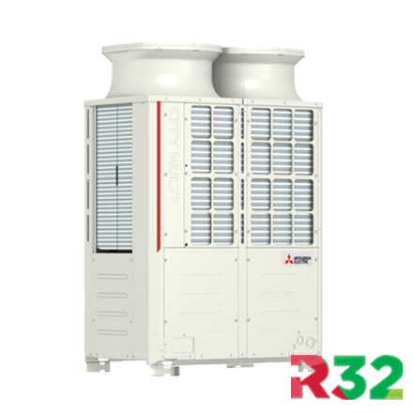
Code | PURY-EM400 YNW-A
Product | City-Multi Hybride R2-buitenunit High COP 45,0 kW (R32)

Vermogen & prestaties
Naam |  | Waarde | Eenheid
Koelcapaciteit totaal |  | 13.50 - 45.00 | kW
EER / SEER (koeling) |  | 3.25 / 6.6
Verwarmingscapaciteit totaal |  | 15.00 - 50.00 | kW
Verwarmingscapaciteit bij -10 graden |  | 36.5 | kW
COP / SCOP (verwarmen) |  | 3.6 / 3.5

Elektrische gegevens
Naam |  | Waarde | Eenheid
Voeding, fase & frequentie |  | 400V / 3~N+a / 50 Hz
Nominaal opgenomen vermogen (koelen/verwarmen) |  | 13.84 / 13.88 | kW
Maximaal opgenomen vermogen |  | 22.4 | kW
Maximale stroomsterkte (MCA) |  | 35.9 | A
Afzekering apparaat |  | 40 | A

Technische gegevens
Naam |  | Waarde | Eenheid
PED categorie in overeenstemming met 2014/68/EU |  | 3
Type koudemiddel (GWP) |  | R32 (675)
Koudemiddelinhoud |  | 8 | kg
Max. hoogteverschil |  | 50 | m
Luchtdebiet buitendeel |  | 18900 | m3/h
Externe statische druk |  | 0/30/60/80 Pa | Pa
Bedrijfstemperatuur koelen (Dry Bulb) |  | -5.00 - 52.00 | °C
Bedrijfstemperatuur verwarmen (Wet Bulb) |  | -20.00 - 15.50 | °C
Max. leidinglengte per circuit |  | 110 | m

Geluidsprestaties
Naam |  | Waarde | Eenheid
Geluidsdrukniveau koelen |  | 65 | dB(A)
Geluidsdrukniveau verwarmen |  | 69 | dB(A)
Geluidsvermogenniveau |  | 83.00 - 88.00 | dB(A)

Afmetingen & aansluitingen
Naam |  | Waarde | Eenheid
Koelleiding diameters |  | 3/4" - 1.1/8"
Afmetingen (HxBxD) |  | 1858 × 1240 × 740 | mm
Gewicht |  | 280 | kg

Uitvoering & werking
Naam |  | Waarde | Eenheid
Werkingsprincipe |  | Koelen en verwarmen
Inverter gestuurd |  | Ja
Geschikt voor aantal binnenunits |  | 40
VRF-uitvoering (2-pijps) |  | Nee
VRF-uitvoering (3-pijps) |  | Ja

